Deckblatt
Zentrum für Europäische Wirtschaftsforschung (ZEW)

Kooperationen im Rahmen von FuE- und Innovationsaktivitäten
Ergebnisse der jährlichen Innovationserhebung für das produzierende Gewerbe und ausgewählte Dienstleistungsbranchen in Deutschland



Ausgabe 2018

Veröffentlichung: 26. 11. 2018

Kontakt:
Christian Rammer
E-Mail: rammer@zew.de
Telefon: +49 (0)621 1235 184

© Zentrum für Europäische Wirtschaftsforschung (ZEW), 2018

Einführung
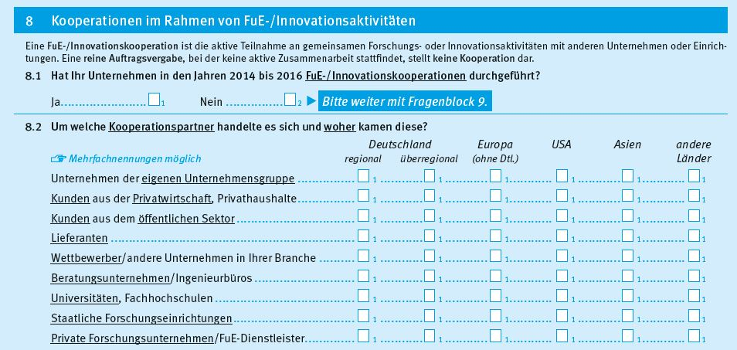
Einführung

1. Fragenprogramm
Fragen zu Kooperationen im Rahmen von FuE-/Innovationsprojekten sind in jeder zweiten Erhebungswelle der Innovationserhebung enthalten.

2. Frageformulierung in den einzelnen Erhebungswellen
Erhebung 2009
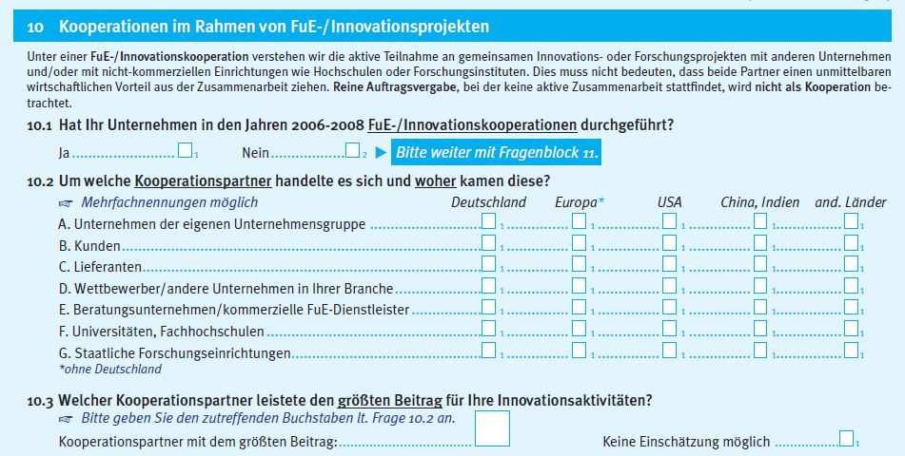

Erhebung 2011
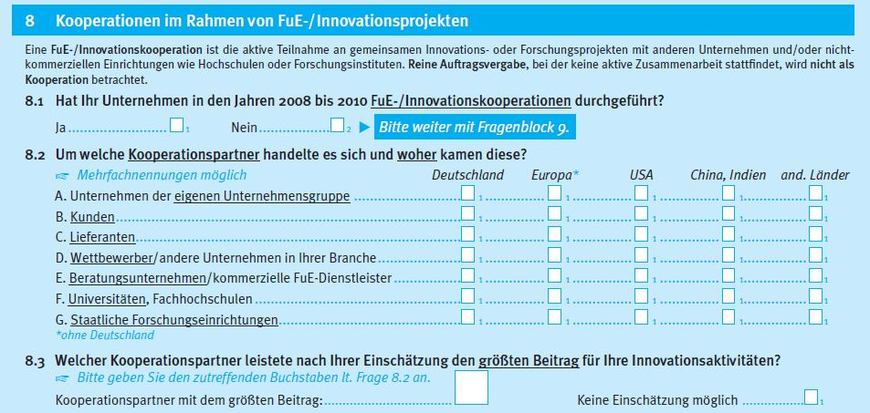

Erhebung 2013
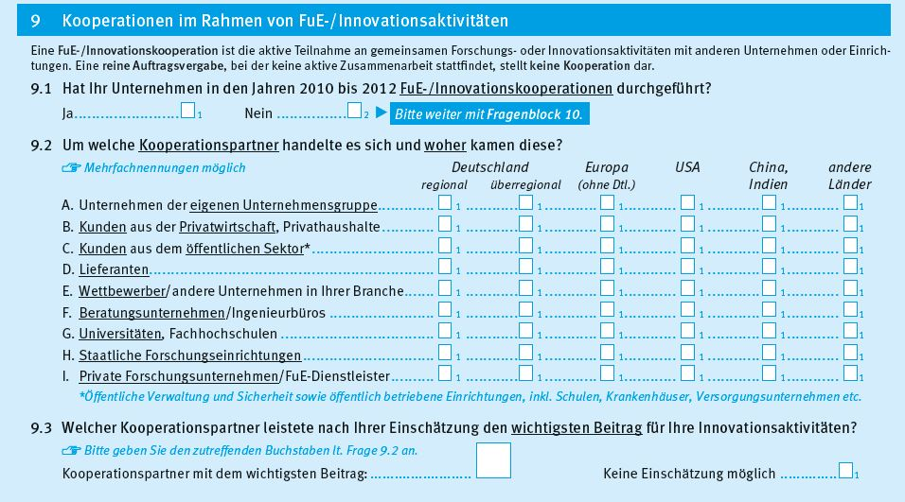

Erhebung 2015
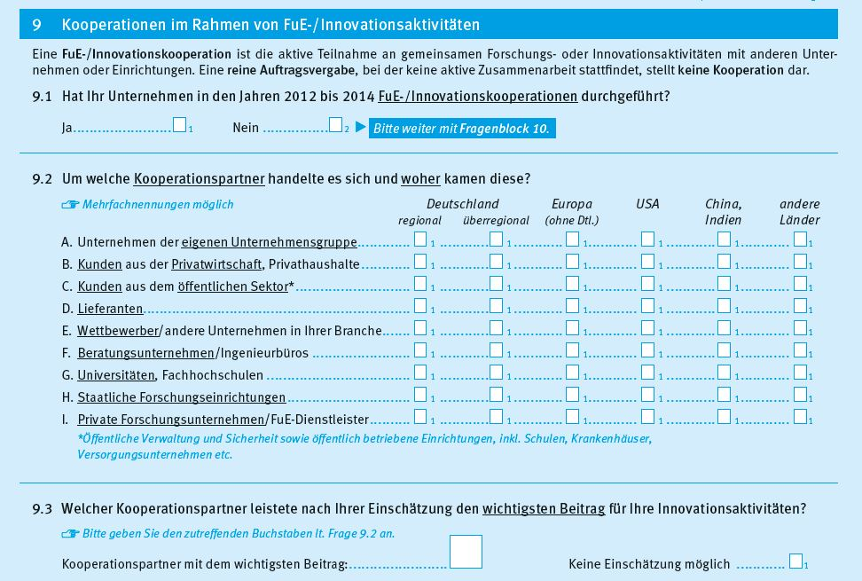

Erhebung 2017

